2 - OPORTUNIDADE (PERSONA)
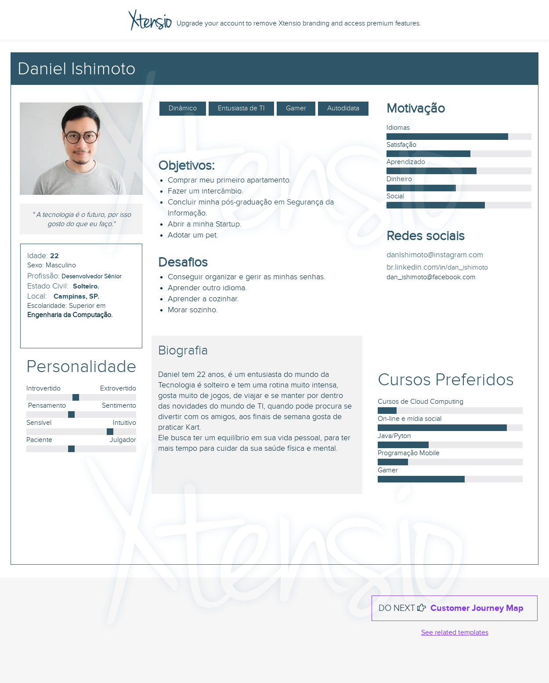
Problema Identificado
ITEM 1 | Fonte | https://www.ibm.com/br-pt/reports/data-breach
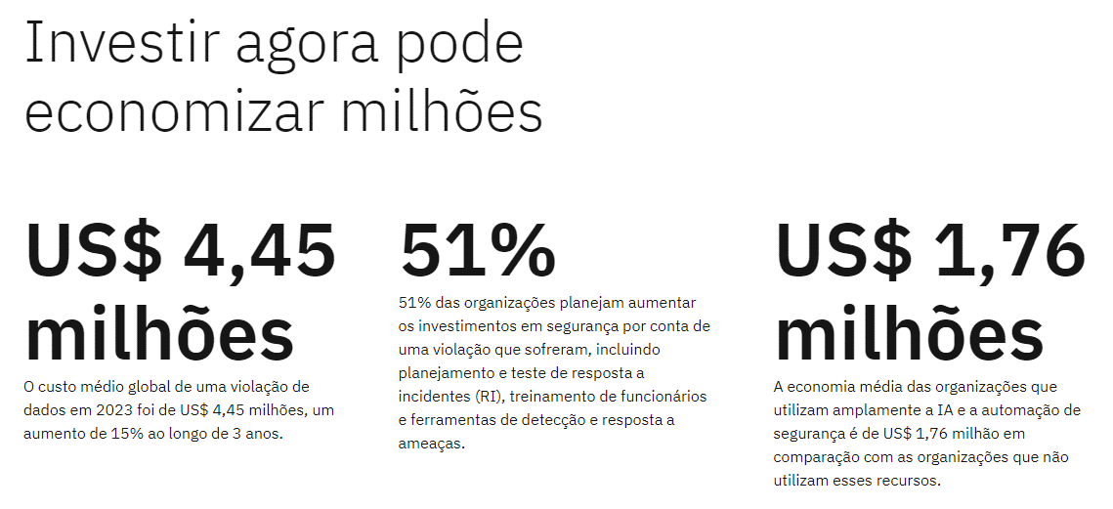

ITEM 2 | PERSONA

5 - Modelo de Negócios
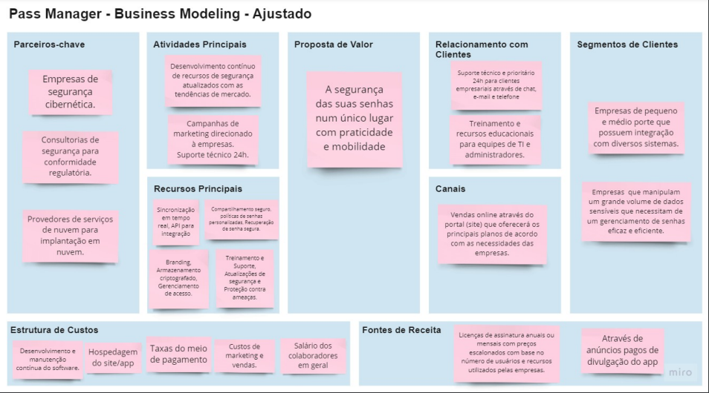
Fonte

3 - Tamanho de mercado
Taxa de Penetração
PASS MANAGER
Participação de Mercado Inicial (2023): 0,01% Meta de Participação de Mercado (2031): 20% do SAM Duração: 8 anos (2023 a 2031) Crescimento Anual: 159%

Taxa de penetração
Ano | Cresc. Anual | Cresc. Acumulado (BASE) | % de Cresc. Base
2023 | 781 | 781 | 0.01%
2024 | 1,239 | 2,020 | 0.03%
2025 | 3,203 | 5,222 | 0.07%
2026 | 8,282 | 13,504 | 0.17%
2027 | 21,416 | 34,920 | 0%
2028 | 55,383 | 90,303 | 1%
2029 | 143,220 | 233,524 | 3%
2030 | 370,368 | 603,891 | 8%
2031 | 957,771 | 1,561,662 | 20%

TAM, SAM e SOM |  |  |  | Taxa de crescimento anual
METAS | VALOR |  |  | Meta de Participação de Mercado em 2031: | 1,562,149
TAM Inicial: | 21,877,052 |  |  | (%) Meta de Participação de Mercado em 2031: | 20%
SAM: | 7,810,746 |  |  | Participação de Mercado Inicial: | 781
SOM Inicial (0,1% do SAM): | 781 |  |  | Duração em Anos: | 8
 |  |  |  | Taxa de crescimento anual: | 159%

*SAM |  |  | Considerações
Empresa de pequeno porte | 6,639,735 |  | TAM= TOTAL DE EMPRESAS ATIVAS NO BRASIL SAM=TOTAL DE EMPRESAS DE PEQUENO PORTE/MICROEMPRESAS(SEM MEI) SOM=0,01% DO SAM.
Microempresas | 1,171,011
Total | 7,810,746
Fonte: https://www.gov.br/empresas-e-negocios/pt-br/mapa-de-empresas/painel-mapa-de-empresas

DRE E INVESTIMENTO
Valor do Produto | R$ 15.00 |  | Taxa de penetração |  |  | Faturamento anual | DRE |  |  |  |  |  |  |  |  |  | VPL
 |  |  | Ano | Número de Empresas | % de Cresc. | R$ |  | 2023 | 2024 | 2025 | 2026 | 2027 | 2028 | 2029 | 2030 | 2031 | ANO | FLUXO
 | QTD DE FUNC. | QTD | 2023 | 781 | 0.01% | R$ 23,432.24 | RECEITA OPERACIONAL BRUTA | R$ 23,432.24 | R$ 37,163.56 | R$ 96,075.02 | R$ 248,450.13 | R$ 642,492.38 | R$ 1,661,486.18 | R$ 4,296,605.53 | R$ 11,111,027.77 | R$ 28,733,132.95 | INVESTIMENTO | 500,000
Empresa de pequeno porte | 49 | R$ 735.00 | 2024 | 1,239 | 0.03% | R$ 37,163.56 | Vendas dos Serviços (Média de 2 Licenças por Empresas) | R$ 23,432.24 | R$ 37,163.56 | R$ 96,075.02 | R$ 248,450.13 | R$ 642,492.38 | R$ 1,661,486.18 | R$ 4,296,605.53 | R$ 11,111,027.77 | R$ 28,733,132.95 | 2023 | -R$ 768,191.50
Microempresas | 9 | R$ 135.00 | 2025 | 3,203 | 0.07% | R$ 96,075.02 |  |  |  |  |  |  |  |  |  |  | 2024 | -R$ 767,755.69
MÉDIA | 29 | R$ 870.00 | 2026 | 8,282 | 0.17% | R$ 248,450.13 | (-) DEDUÇÕES DA RECEITA BRUTA | -R$ 5,623.74 | -R$ 8,919.25 | -R$ 23,058.00 | -R$ 59,628.03 | -R$ 154,198.17 | -R$ 398,756.68 | -R$ 1,031,185.33 | -R$ 2,666,646.66 | -R$ 6,895,951.91 | 2025 | -R$ 738,982.98
 |  |  | 2027 | 21,416 | 0.45% | R$ 642,492.38 | Imposto de Renda - IR (15%) | R$ 3,514.84 | R$ 5,574.53 | R$ 14,411.25 | R$ 37,267.52 | R$ 96,373.86 | R$ 249,222.93 | R$ 644,490.83 | R$ 1,666,654.16 | R$ 4,309,969.94 | 2026 | -R$ 940,177.90
 |  |  | 2028 | 55,383 | 1.16% | R$ 1,661,486.18 | Impostos - CSSL (9%) | R$ 2,108.90 | R$ 3,344.72 | R$ 8,646.75 | R$ 22,360.51 | R$ 57,824.31 | R$ 149,533.76 | R$ 386,694.50 | R$ 999,992.50 | R$ 2,585,981.97 | 2027 | -R$ 986,705.79
Ticket médio por empresa | R$ 30.00 |  | 2029 | 143,220 | 2.99% | R$ 4,296,605.53 |  |  |  |  |  |  |  |  |  |  | 2028 | -R$ 242,270.50
Média de 2 Licenças por usuário por empresa |  |  | 2030 | 370,368 | 7.73% | R$ 11,111,027.77 | = RECEITA OPERACIONAL LÍQUIDA | R$ 17,808.50 | R$ 28,244.31 | R$ 73,017.02 | R$ 188,822.10 | R$ 488,294.21 | R$ 1,262,729.50 | R$ 3,265,420.21 | R$ 8,444,381.10 | R$ 21,837,181.04 | 2029 | R$ 1,710,420.21
 |  |  | 2031 | 957,771 | 19.99% | R$ 28,733,132.95 |  |  |  |  |  |  |  |  |  |  | 2030 | R$ 6,358,381.10
 |  |  |  |  |  |  |  |  |  |  |  |  |  |  |  |  | 2031 | R$ 19,596,181.04
 |  |  |  |  |  |  | (-) GASTOS DESENVOLVIMENTO DO APLICATIVO | -R$ 300,000.00 | -R$ 300,000.00 | -R$ 300,000.00 | -R$ 390,000.00 | -R$ 410,000.00 | -R$ 410,000.00 | -R$ 410,000.00 | -R$ 400,000.00 | -R$ 480,000.00
 |  |  |  |  |  |  | Desenvolvimento do Aplicativo | R$ 170,000.00 | R$ 170,000.00 | R$ 170,000.00 | R$ 230,000.00 | R$ 250,000.00 | R$ 250,000.00 | R$ 250,000.00 | R$ 270,000.00 | R$ 290,000.00 | TMA (TAXA MINIMA DA ATIVIDADE) | 10.00%
 |  |  |  |  |  |  | Segurança e Conformidade | R$ 30,000.00 | R$ 30,000.00 | R$ 30,000.00 | R$ 50,000.00 | R$ 50,000.00 | R$ 50,000.00 | R$ 50,000.00 | R$ 30,000.00 | R$ 50,000.00
 |  |  |  |  |  |  | Infraestrutura e Tecnologia | R$ 60,000.00 | R$ 60,000.00 | R$ 60,000.00 | R$ 80,000.00 | R$ 80,000.00 | R$ 80,000.00 | R$ 80,000.00 | R$ 60,000.00 | R$ 100,000.00 | TIR | 48.19%
 |  |  |  |  |  |  | Marketing e Aquisição de Clientes | R$ 40,000.00 | R$ 40,000.00 | R$ 40,000.00 | R$ 30,000.00 | R$ 30,000.00 | R$ 30,000.00 | R$ 30,000.00 | R$ 40,000.00 | R$ 40,000.00 | VPL | R$ 9,374,991.63

RESULTADO LIQUIDO
 |  |  |  |  |  |  | (-) GASTOS OPERACIONAIS PARA MANUTENÇÃO | -R$ 416,000.00 | -R$ 426,000.00 | -R$ 442,000.00 | -R$ 659,000.00 | -R$ 975,000.00 | -R$ 1,005,000.00 | -R$ 1,045,000.00 | -R$ 1,586,000.00 | -R$ 1,641,000.00
 |  |  |  |  |  |  | Salários | R$ 248,000.00 | R$ 248,000.00 | R$ 248,000.00 | R$ 439,000.00 | R$ 735,000.00 | R$ 735,000.00 | R$ 735,000.00 | R$ 1,211,000.00 | R$ 1,211,000.00
 |  |  |  |  |  |  | Aluguel e Utilidades | R$ 60,000.00 | R$ 70,000.00 | R$ 80,000.00 | R$ 90,000.00 | R$ 90,000.00 | R$ 100,000.00 | R$ 110,000.00 | R$ 120,000.00 | R$ 130,000.00
 |  |  |  |  |  |  | Marketing Contínuo | R$ 48,000.00 | R$ 48,000.00 | R$ 50,000.00 | R$ 55,000.00 | R$ 60,000.00 | R$ 60,000.00 | R$ 70,000.00 | R$ 75,000.00 | R$ 80,000.00
 |  |  |  |  |  |  | Suporte ao Cliente | R$ 36,000.00 | R$ 36,000.00 | R$ 40,000.00 | R$ 45,000.00 | R$ 50,000.00 | R$ 60,000.00 | R$ 70,000.00 | R$ 80,000.00 | R$ 100,000.00
 |  |  |  |  |  |  | Manutenção e Atualizações de Software | R$ 24,000.00 | R$ 24,000.00 | R$ 24,000.00 | R$ 30,000.00 | R$ 40,000.00 | R$ 50,000.00 | R$ 60,000.00 | R$ 100,000.00 | R$ 120,000.00

 |  |  |  |  |  |  | = LUCRO LÍQUIDO ANTES DAS PARTICIPAÇÕES | -R$ 698,191.50 | -R$ 697,755.69 | -R$ 668,982.98 | -R$ 860,177.90 | -R$ 896,705.79 | -R$ 152,270.50 | R$ 1,810,420.21 | R$ 6,458,381.10 | R$ 19,716,181.04
 |  |  |  |  |  |  | (-) PRO LABORE | -R$ 70,000.00 | -R$ 70,000.00 | -R$ 70,000.00 | -R$ 80,000.00 | -R$ 90,000.00 | -R$ 90,000.00 | -R$ 100,000.00 | -R$ 100,000.00 | -R$ 120,000.00
 |  |  |  |  |  |  | (=) RESULTADO LÍQUIDO DO EXERCÍCIO | -R$ 768,191.50 | -R$ 767,755.69 | -R$ 738,982.98 | -R$ 940,177.90 | -R$ 986,705.79 | -R$ 242,270.50 | R$ 1,710,420.21 | R$ 6,358,381.10 | R$ 19,596,181.04

